Pedoman Penilaian
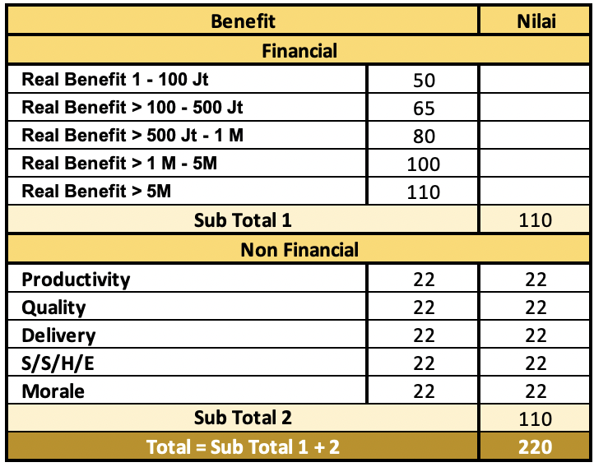
FORM PENILAIAN MAKALAH INOVASI
SIG INNOVATION AWARD 2000 & 7000 TAHUN 2023
No | Item Penilaian | Sub-item penilaian (Guide) | Nmax | Matrix Kriteria Penilaian

1 | Penetapan Aktivitas | Penetapan Profil Pelaksana | 80 | Kejelasan Masalah Utama & Target Tema
 |  | Penetapan Jadwal aktifitas perbaikan
 |  | Identifikasi & stratifikasi masalah |  | Kurang | Cukup | Baik
 |  | Penentuan prioritas masalah |  | 10 - 50 | 51 - 70 | 71 - 80
 |  | Identifikasi dampak masalah
 |  | Penentuan tema
 |  | Analisis harapan
 |  | Penetapan Sasaran tema (Panca Mutu)
 |  | Pengesahan tema oleh Pimpinan
2 | Proses Pemecahan Masalah & Perbaikan | Tinjauan objek masalah | 80 | Penetapan Penyebab Utama, Alternatif Solusi, rencana Perbaikan
 |  | Pencarian kemungkinan penyebab
 |  | Stratifikasi penyebab
 |  | Pemetaan sebab akibat |  | Kurang | Cukup | Baik
 |  | Penentuan kemungkinan akar penyebab |  | 10 - 50 | 51 - 70 | 71 - 80
 |  | Pengumpulan fakta & data akar penyebab
 |  | Analisis akar penyebab
 |  | Penentuan akar penyebab dominan
 |  | Daftar alternatif solusi
 |  | Analisis alternatif solusi
 |  | Penetapan solusi terbaik
 |  | Analisis risiko terhadap solusi terpilih
 |  | Pemahaman pengaruh solusi terhadap pihak terkait
 |  | Rencana perbaikan (5W2H)
 |  | Dokumentasikan rencana peningkatan
 |  | Rencana tindakan pencegahan terhadap risiko solusi
 |  | Pengesahan rencana peningkatan
3 | Solusi | Kreativitas solusi | 100 | Kreatifitas & Efektifitas Solusi
 |  | Efektivitas solusi |  | Kurang | Cukup | Baik
 |  | Aplikatif |  | 10 - 60 | 60 - 80 | 81 - 100
 |  | Inspiratif
4 | Tingkat Kesulitan | Kesiapan kompetensi pelaksana | 120 | Replikasi
 |  | Kesiapan sumber daya yang dibutuhkan |  | Tidak bisa | Bisa direplikasi di Internal | Bisa direplikasi di internal dan antar perusahaan
 |  | Penerapan rencana aktivitas |  | 10 - 50 | 51 - 100 | 101 - 120
 |  | Kemudahan dalam replikasi
5 | Mutu Proses Pelaksanaan | Pemantauan progres penerapan | 80 | Rencana vs Realisasi Pelaksanaan
 |  | Pengukuran progres peningkatan |  | Tidak ada dalam rencana | Penyesuaian realisasi atas rencana | Realisasi sesuai dengagn rencana
 |  | Validasi hasil pengukuran peningkatan |  | 10 - 40 | 41 - 70 | 71 - 80
6 | Ketepatan dan Kelengkapan Evaluasi | Perbandingan masalah | 80
 |  | Sasaran dan pencapaian |  | Ketepatan & Kelengkapan Evaluasi
 |  | Analisis Komparasi |  | Tidak ada perbandingan Sasaran & Pencapaian | Hasil Inovasi sesuai Target | Hasil Inovasi melebihi Target
 |  | Evaluasi dan Verifikasi value added |  | 10 - 40 | 41 - 70 | 71 - 80
 |  | Verifikasi kinerja keuangan
 |  | Tinjauan tindakan pencegahan terhadap dampak peningkatan
 |  | Tinjauan pengaruh terhadap pihak terkait
7 | Dampak Hasil | Benefit Financial | 220
 |  | Benefit Non Financial
 |  | Dampak hasil pada tim
 |  | Dampak hasil pada organisasi
 |  | Dampak hasil pada pihak eksternal terkait
 |  | Keberlangsungan hasil
 |  | Rasio hasil dengan upaya
 |  | Keunggulan inovasi
8 | Standardisasi | Usulan standar baru | 80 | Pengesahan & Sosialisasi Standard
 |  | Pengesahan standard baru |  | Belum ada standarisasi | Menggunakan Standard lama | Terdapat Standard Baru & disahkan
 |  | Sosialisasi standard baru |  | 10 - 40 | 41 - 70 | 71 - 80
9 | Mutu Makalah | Sistimatika & mutu penulisan | 80 | Kelengkapan & Estetika Makalah
 |  | Estetika & daya tarik risalah |  | Tidak sesuai aturan & Tampilan Makalah kurang menarik | Sesuai aturan tapi tampilan kurang menarik | Sesuai aturan dan Tampilan Makalah Menarik
 |  | Kesesuaian dengan aturan |  | 10 - 40 | 41 - 70 | 71 - 80
10 | Mutu Presentasi | Kejelasan presentasi | 80 | Kejelasan & Daya Tarik Presentasi
 |  | Pengelolaan presentasi |  | Presentasi Kurang Jelas & Tampilan Kurang Menarik | Presentasi Jelas tapi tampilan kurang menarik | Presentasi Jelas & Tampilan Menarik
 |  | Daya tarik presentasi |  | 10 - 40 | 41 - 70 | 71 - 80
Total Nilai |  |  | 1000

Catatan :
1. | Passing Grade Nilai Rata-Rata untuk ketahap presentation = 700
2. | Passing Grade Nilai Rata-Rata untuk menjadi juara minimal = 800
3. | Jika hasil inovasi merupakan replikasi dari hasil inovasi sebelumnya baik
 | itu dari unit/plant/AP lainnya maka inovasi diskualifikasi

